Feuil1
ML Moodel
XGBoot -Regressor)
14965.29 | 1.27
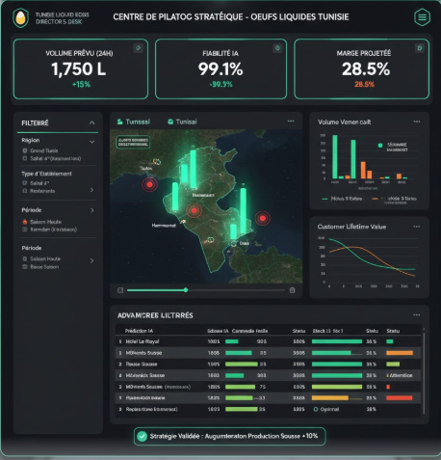
Predictive modeling : Hotel Liquid Egg Demand
Fiabilité ($R^{2}$) 98,7% - 1,27,%
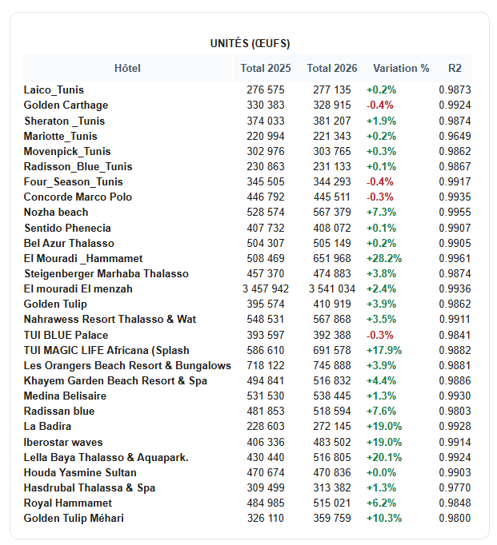

Filtre :

Région

Tout
El _Sahel
Grand_Tunis

Année
2026 nd_Tunis
2025

Choisir un hotel

